Viršelis


 | PANEVĖŽIO SPORTO CENTRO

LENGVOSIOS ATLETIKOS KALĖDINĖS VARŽYBOS
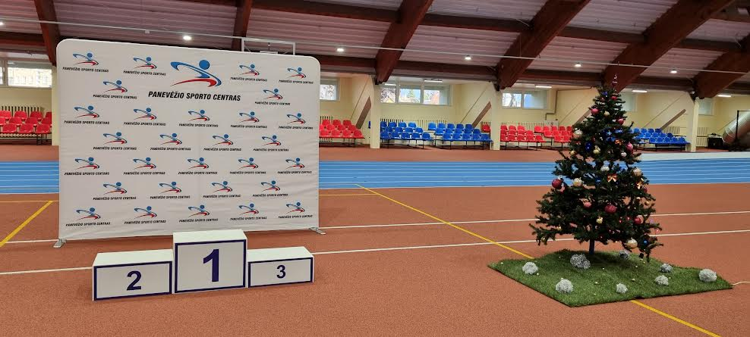

2021 m. gruodžio mėn. 17 d.

Panevėžio SC lengvosios atletikos maniežas

Varžybų vyriausiasis teisėjas |  | Remigijus Jakubauskas

Varžybų vyriausiasis sekretorius |  | Rimvydas Smilgys

